对账
订单号 | 入住日期 | 离店日期 | 应收 |  |  |  | ,
999223377348201 | 2023-07-21 | 2023-07-26 | 300 | 300.00 | 3334282 | 0 | ,3334282 | 直采
999224713479041 | 2023-07-23 | 2023-07-26 | 309 | 309.00 | 3489553 | 0 | ,3489553 | 直采
999225003256884 | 2023-07-24 | 2023-07-26 | 389.94 | 389.94 | 3562069 | 0 | ,3562069 | 直采
999225049380807 | 2023-07-20 | 2023-07-26 | 226.26 | 226.26 | 3575335 | 0 | ,3575335 | 直采
23496598127 | 2023-07-25 | 2023-07-27 | 190 | 190.00 | 3199510 | 0 | ,3199510 | 直采
999225590395729 | 2023-07-26 | 2023-07-27 | 23.67 | 23.70 | 3685947 | -0.03 | ,3685947 | 直连
999223970232116 | 2023-07-26 | 2023-07-28 | 620 | 620.00 | 3316549 | 0 | ,3316549 | 直连
999225020102040 | 2023-07-22 | 2023-07-28 | 226.44 | 226.44 | 3566242 | 0 | ,3566242 | 直采
999225052650559 | 2023-07-27 | 2023-07-28 | 194.74 | 194.74 | 3575477 | 0 | ,3575477 | 直采

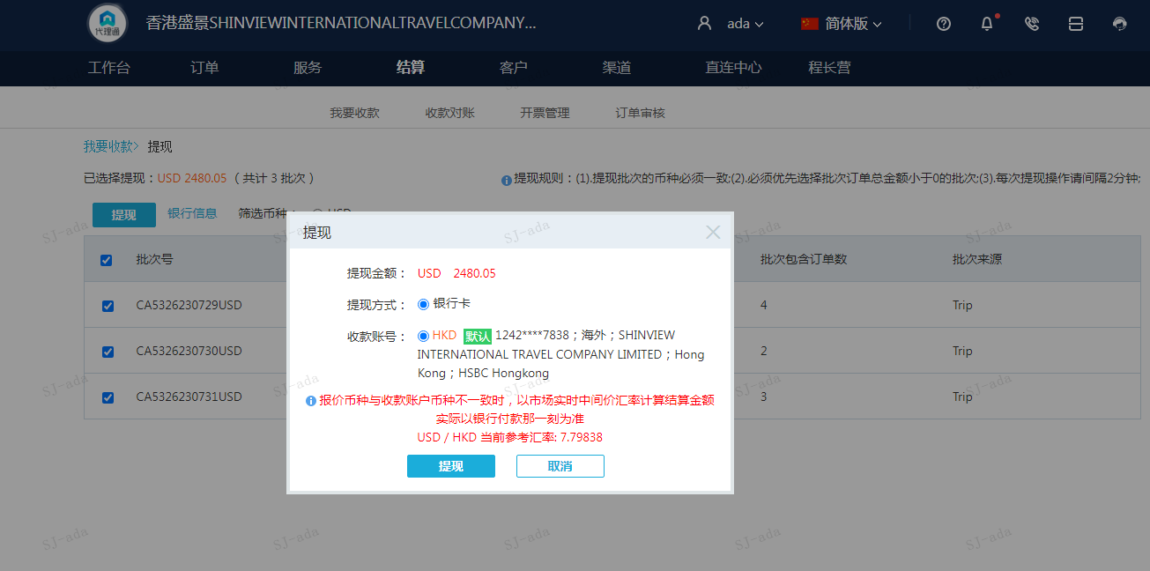
 |  |  | 2480.05
 |  |  | USD 2480.05

A230731092208911 | 1836.38 | 14320.79
A230731092312911 | 643.67 | 5019.58
USD / HKD 当前参考汇率: 7.79838 | 2480.05 | 19340.37
总计：2480.05 USD/ 19340.37 HKD

